שער
 | מדינת ישראל משרד המשפטים אגף טכנולוגיות דיגיטליות ומידע | 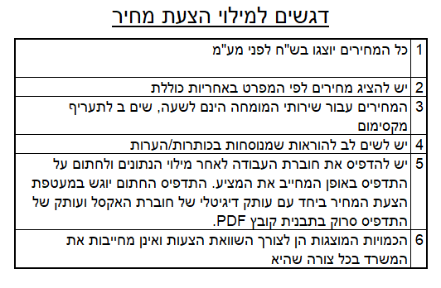
מזהה הפנייה לקבלת הצעות: | 01-2021

נושא הפנייה לקבלת הצעות: | מכרז לתכנון, פירוק, והעברה של חדרי מחשב קיימים והקמתם באתר חדש עבור משרד המשפטים..

שם הגוף המציע:

מזהה הגוף המציע (ח.פ/ח.צ/ע.מ וכדו')

תאריך:

